工作表1
SC25-1187506 校舍興建與修葺及設備購置 - 其他設備（教學設備及家具）（暑期）-- 報價單
子項目編號 | M25-0005856148
子項目名稱 | 添置新教學大樓窗簾

報價內容
序 號 | 內 容 | 要 求 | 位 置 | 數 量 | 單位 | 單 價 (MOP) | 金 額 (MOP)
1 | R25-0005856159 窗簾 | 布簾、遮光 | C-1-01高二乙 | 20.12 | 平方米
2 | R25-0005858141 窗簾 | 布簾、遮光 | C-1-02高二丙 | 19.36 | 平方米
3 | R25-0005858190 窗簾 | 卷簾、半透光 | C-1-03活動室 | 7.11 | 平方米
4 | R25-0005858191 窗簾 | 布簾、遮光 | C-1-05高二甲 | 20.12 | 平方米
5 | R25-0005858192 窗簾 | 布簾、遮光 | C-1-06學生自修室 | 18.96 | 平方米
6 | R25-0005858193 窗簾 | 卷簾、遮光 | C-1-07活動室(AI聽說室) | 15.82 | 平方米
7 | R25-0005858194 窗簾 | 布簾、遮光 | C-2-01高一乙 | 20.12 | 平方米
8 | R25-0005858195 窗簾 | 布簾、遮光 | C-2-02高一丙 | 19.36 | 平方米
9 | R25-0005858196 窗簾 | 卷簾、半透光 | C-2-03活動室 | 7.11 | 平方米
10 | R25-0005858197 窗簾 | 布簾、遮光 | C-2-05高一甲 | 20.12 | 平方米
11 | R25-0005858198 窗簾 | 卷簾、半透光 | C-2-06教員室 | 25.72 | 平方米
12 | R25-0005858200 窗簾 | 布簾、遮光 | C-3-01高三乙 | 20.12 | 平方米
13 | R25-0005858201 窗簾 | 布簾、遮光 | C-3-05高三甲 | 20.12 | 平方米
14 | R25-0005858202 窗簾 | 布簾、遮光 | C-3-06高三丙 | 19.36 | 平方米
15 | R25-0005858203 窗簾 | 布簾、遮光 | C-3-07活動室(音樂室) | 15.26 | 平方米
16 | R25-0005858204 窗簾 | 卷簾，半透光 （樣式請參考圖三） | C-4-01圖書館 | 59.27 | 平方米
17 | R25-0005858205 窗簾 | 卷簾、半透光 | C-4-05視藝室 | 10.14 | 平方米
18 | R25-0005858206 窗簾 | 卷簾、半透光 | C-4-02儲存室 | 6.85 | 平方米
19 | R25-0005858207 窗簾 | 卷簾、遮光 | C-5-01電腦室 | 24.1 | 平方米
20 | R25-0005858208 窗簾 | 卷簾、半透光 | C-5-03影印室 | 7.11 | 平方米
21 | R25-0005858209 窗簾 | 布簾、遮光 | C-5-05藝術室(舞蹈室) | 33.37 | 平方米
22 | R25-0005858210 窗簾 | 卷簾、遮光 | C-5-06儲存室 | 4 | 平方米
23 | R25-0005858211 窗簾 | 卷簾，半透光 （樣式請參考圖三） | C-5-07校長室 | 13.32 | 平方米
24 | R25-0005858212 窗簾 | 卷簾、半透光 | C-6-03辦公室 | 7.11 | 平方米
25 | R25-0005858213 窗簾 | 卷簾、遮光 | C-6-05物理實驗室 | 19.42 | 平方米
26 | R25-0005858214 窗簾 | 卷簾、遮光 | C-6-07儲存室 | 3.66 | 平方米
27 | R25-0005858215 窗簾 | 卷簾、遮光 | C-6-08生化實驗室 | 22.8 | 平方米
總價
基本要求： 須結合安全性、功能性、耐用性等考量，具體要求如下： 1.安全性：符合國家GB 18401-2010標準，甲醛小於等於75mg/kg，禁用致癌染料；達到 GB 50222-2017 B1 級阻燃標準，提供檢測報告，材質用料無毒且無刺激性氣味。 2.功能性：遮光率大於等於95%、防紫外線、具備抗靜電性能、附檢測報告。 3.耐用性：耐磨測試大於等於10000 次，不易起球破損、色牢度大於等於4 級。 卷簾樣式可參考圖一； 布簾樣式可參考圖二； C-4-01圖書館和C-5-07校長室請參考圖三； 布簾的摺疊倍數(以1.5倍為標準, 或提供更優方案)

序 | 類型 | 樣式參考圖片
圖一 | 卷簾 (半透光/不透光) | 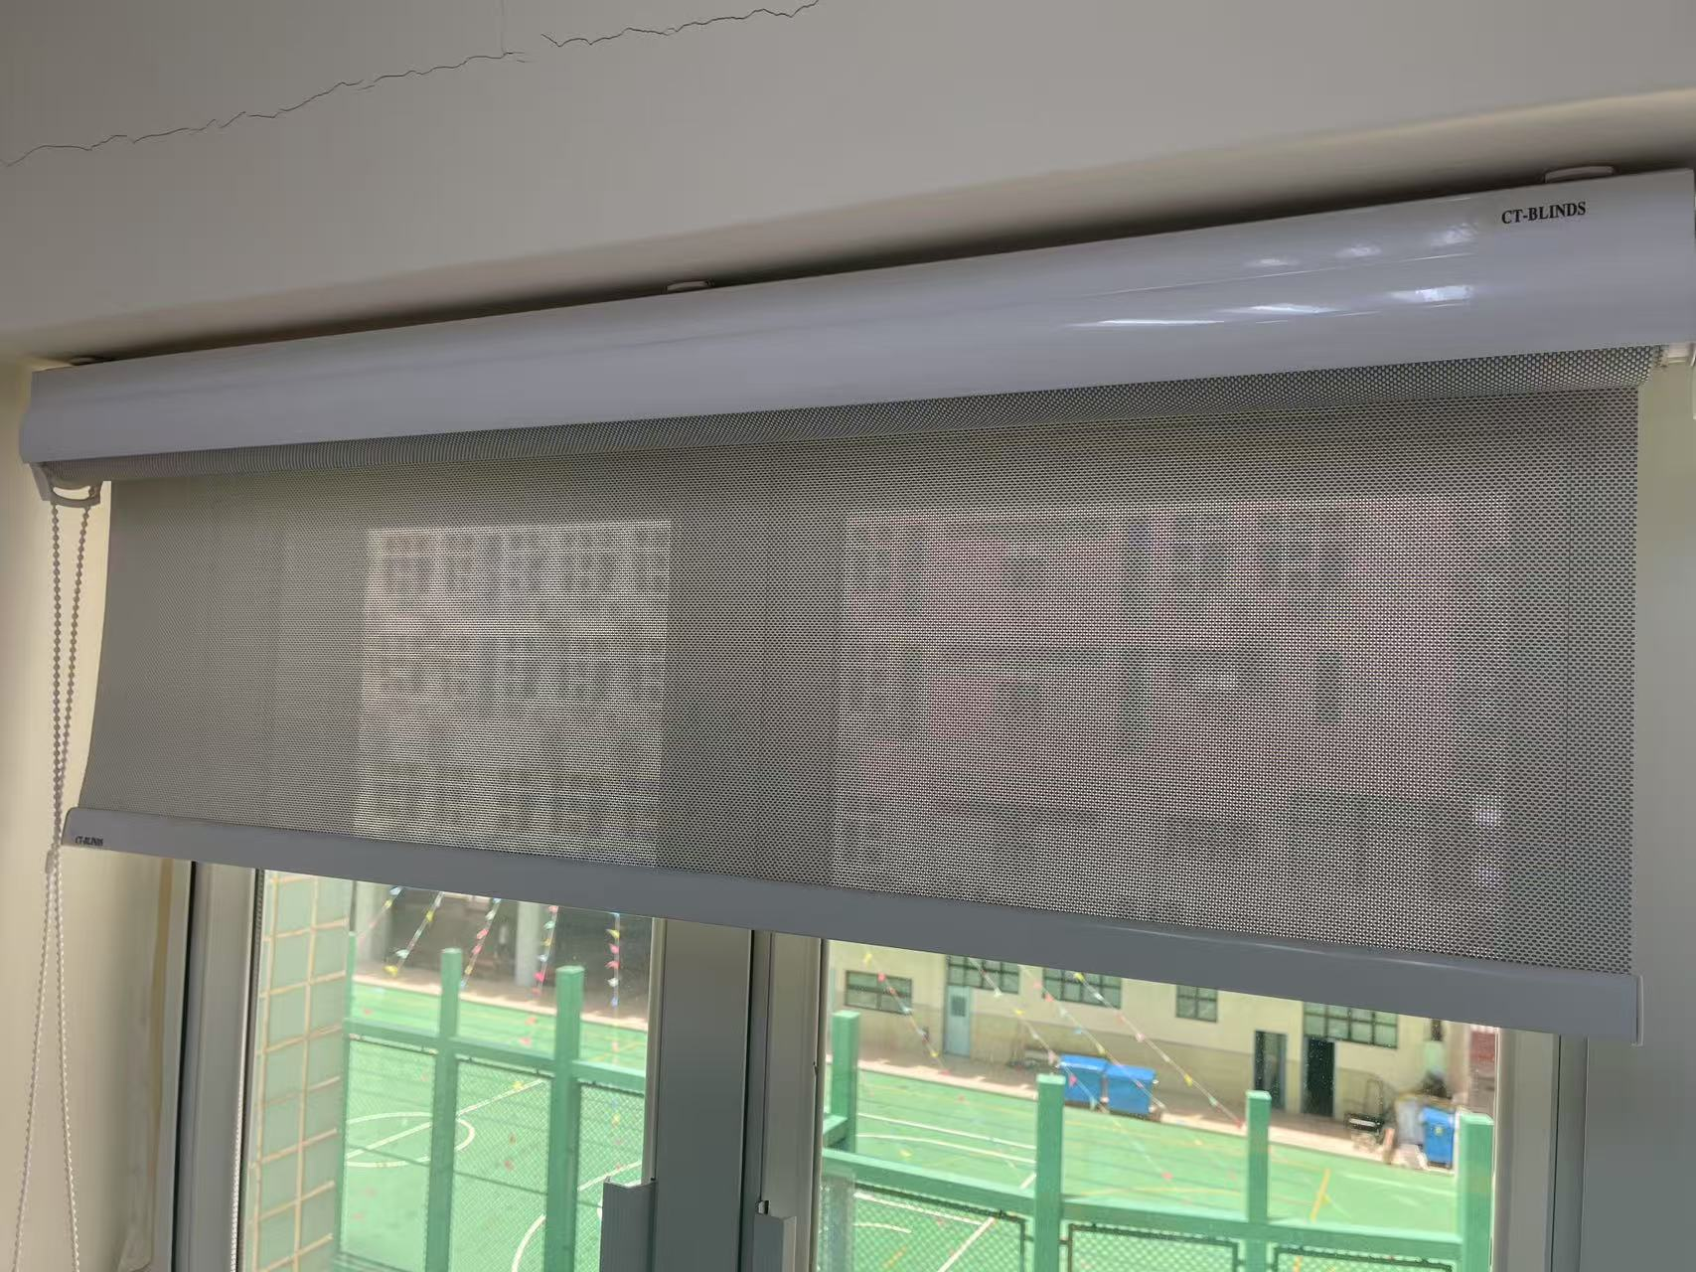 
圖二 | 布簾 | 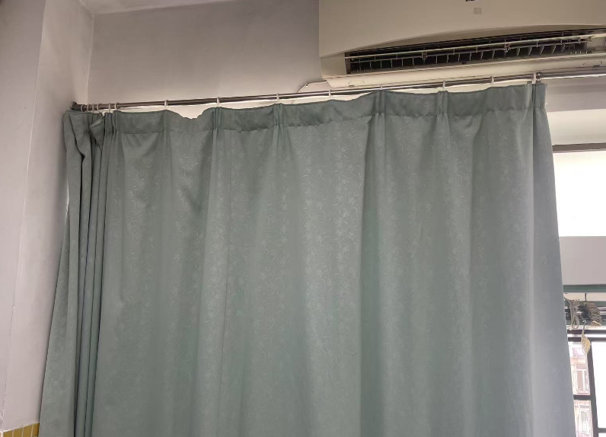 安裝方式如左圖
圖三 | C-4-01圖書館 C-5-07校長室 | 